Tabelle1
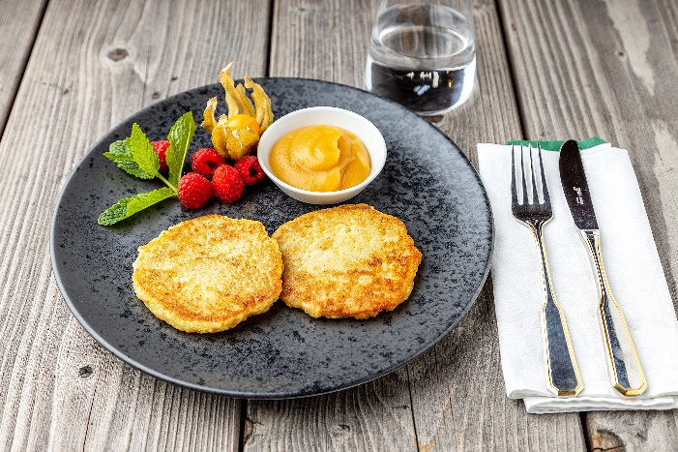
Kartoffelpuffer mit Apfelmus
Rezeptur / Vor- u. Nachkalkulation

Anzahl Portionen | 10 |  | Graue Felder können bearbeitet werden!

Artikel | Menge pro Port. in kg/l | Menge pro Anzahl Port. | Preis je kg/l/Stk. | Betrag gesamt | Verbrauch tatsächlich | Betrag tatsächlich
Burgis Reibekuchenteig | 0.150 | 1.500 |  | - € |  | - €
Apfelmus tafelfertig | 0.100 | 1.000 |  | - € |  | - €
 |  | 0.000 |  | - € |  | - €
 |  | 0.000 |  | - € |  | - €
 |  | 0.000 |  | - € |  | - € | ZUBEREITUNG
 |  | 0.000 |  | - € |  | - €
 |  | 0.000 |  | - € |  | - € | Fett in der Pfanne erhitzen. Den Burgis Reibekuchenteig mit einer Portionskelle aus dem Eimer nehmen und in die heiße Pfanne geben. Die Puffer von beiden Seiten goldgelb herausbacken. Wenn die Puffer fertig sind, diese kurz auf ein Küchenpapier legen, damit das überflüssige Fett abtropfen kann. Die Reibekuchen mit dem fertigen Apfelmus servieren.
 |  | 0.000 |  | - € |  | - €
 |  | 0.000 |  | - € |  | - €
 |  | 0.000 |  | - € |  | - €
 |  | 0.000 |  | - € |  | - €
 |  | 0.000 |  | - € |  | - €
 |  | 0.000 |  | - € |  | - €
 |  | 0.000 |  | - € |  | - €
 |  | 0.000 |  | - € |  | - €
 |  | 0.000 |  | - € |  | - €
 |  | 0.000 |  | - € |  | - €
Gewürze | 0.000 | 0.000 |  | - € |  | - €
Salz, Pfeffer, Muskat | 0.000 | 0.000 |  | - € |  | - €
Öl, Butter, Divers | 0.010 | 0.100 |  | - € |  | - €
Betrag gesamt |  |  |  | - €
Betrag tatsächlich gesamt |  |  |  |  |  | - €
WE. Pro Pers. Kalkuliert |  |  |  | - €
plus Sicherheit in % | 6 |  |  | - €
WE.pro Pers. Gesamt |  |  |  | - €
WE.pro Pers. Tatsächlich |  |  |  |  |  | - €
plus Aufschlag in % | 320 | - € |  | - € | WE. In % | #DIV/0!
plus MwSt. in % | 19 | - € |  | - €
Verkaufspreis

